COTAÇÃO FLOR DE MINAS


 |  | Cidades atendidas:
 |  | Ribeirão Pires - SP

 |  | Valor da NF-e |  |  |  | Peso (kg) NF-e
 |  | R$ 1,000.00 |  |  |  | 30.000

 |  | Valor do Frete |  |  |  | Prazo de Entrega
 |  | R$ 217.33 |  |  | 21.73% | 48 horas |  |  | V
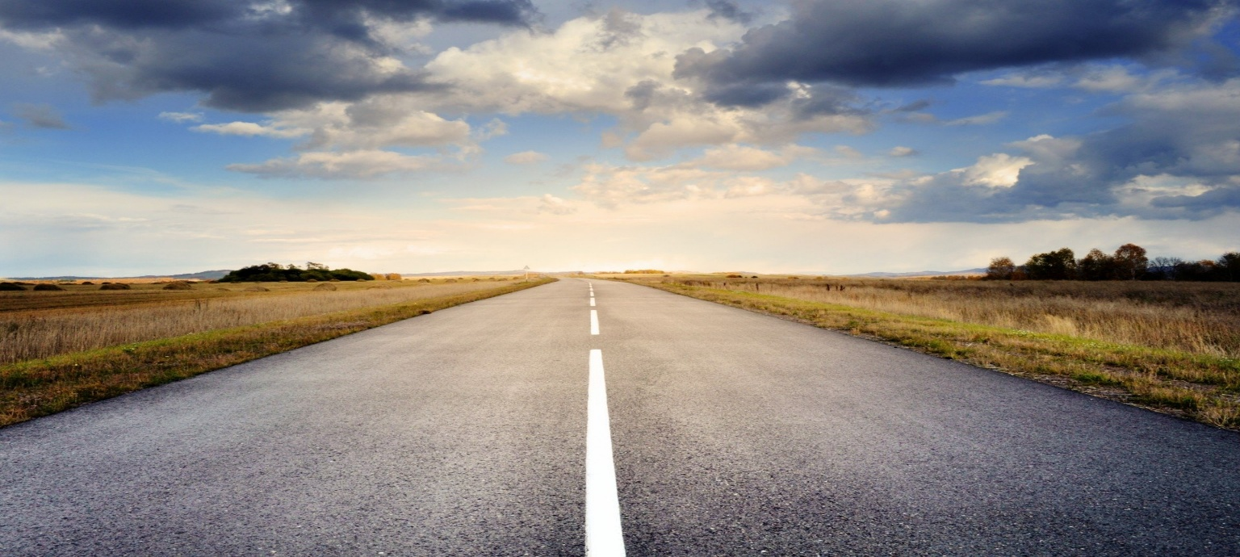


PESO DA ENTREGA | REF | VALORES | TAXA ENTREGA | PEDÁGIO | SEGURO |  | 2
até 50kg | 1 | 103.03 | 95 | 12.3 | 1% |  | 1 | 103.03 | 1
de 51 a 150 kg | 2 | 160.27 | 95 | 12.3 | 1% |  | 1000 | 7.00
de 151 a 250 kg | 3 | 186 | 95 | 12.3 | 1% |  | 1 | 12.3
acima de 250kg | 4 | 22.41 | 95 | 12.3 | 1% |  | 1 | 95
 |  |  |  |  |  |  |  | 217.33

cidades | estado | Prazo |  |  | Prazo
São Paulo | SP | 48 horas | São Paulo - SP |  | 48 horas
Araçarigua | SP | 48 horas | Araçarigua - SP |  | 48 horas
Arujá | SP | 48 horas | Arujá - SP |  | 48 horas
Barueri | SP | 48 horas | Barueri - SP |  | 48 horas
Biritiba Mirim | SP | 48 horas | Biritiba Mirim - SP |  | 48 horas
Caieiras | SP | 48 horas | Caieiras - SP |  | 48 horas
Cajamar | SP | 48 horas | Cajamar - SP |  | 48 horas
Carapicuíba | SP | 48 horas | Carapicuíba - SP |  | 48 horas
Cotia | SP | 48 horas | Cotia - SP |  | 48 horas
Diadema | SP | 48 horas | Diadema - SP |  | 48 horas
Embu | SP | 48 horas | Embu - SP |  | 48 horas
Embu-Guaçu | SP | 48 horas | Embu-Guaçu - SP |  | 48 horas
Ferraz de Vasconcelos | SP | 48 horas | Ferraz de Vasconcelos - SP |  | 48 horas
Francisco Morato | SP | 48 horas | Francisco Morato - SP |  | 48 horas
Franco da Rocha | SP | 48 horas | Franco da Rocha - SP |  | 48 horas
Guararema | SP | 48 horas | Guararema - SP |  | 48 horas
Guarulhos | SP | 48 horas | Guarulhos - SP |  | 48 horas
Itapecerica da Serra | SP | 48 horas | Itapecerica da Serra - SP |  | 48 horas
Itapevi | SP | 48 horas | Itapevi - SP |  | 48 horas
Itaquaquecetuba | SP | 48 horas | Itaquaquecetuba - SP |  | 48 horas
Jandira | SP | 48 horas | Jandira - SP |  | 48 horas
Jundiaí | SP | 48 horas | Jundiaí - SP |  | 48 horas
Mairiporã | SP | 48 horas | Mairiporã - SP |  | 48 horas
Mauá | SP | 48 horas | Mauá - SP |  | 48 horas
Mogi das Cruzes | SP | 48 horas | Mogi das Cruzes - SP |  | 48 horas
Osasco | SP | 48 horas | Osasco - SP |  | 48 horas
Poá | SP | 48 horas | Poá - SP |  | 48 horas
Riacho Grande | SP | 48 horas | Riacho Grande - SP |  | 48 horas
Ribeirão Pires | SP | 48 horas | Ribeirão Pires - SP |  | 48 horas
Rio Grande da Serra | SP | 48 horas | Rio Grande da Serra - SP |  | 48 horas
Santa Isabel | SP | 48 horas | Santa Isabel - SP |  | 48 horas
Santana do Parnaíba | SP | 48 horas | Santana do Parnaíba - SP |  | 48 horas
Santo André | SP | 48 horas | Santo André - SP |  | 48 horas
São Bernardo do Campo | SP | 48 horas | São Bernardo do Campo - SP |  | 48 horas
São Caetano do Sul | SP | 48 horas | São Caetano do Sul - SP |  | 48 horas
Suzano | SP | 48 horas | Suzano - SP |  | 48 horas
Taboão da Serra | SP | 48 horas | Taboão da Serra - SP |  | 48 horas
Vargem Grande Paulista | SP | 48 horas | Vargem Grande Paulista - SP |  | 48 horas
Várzea Paulista | SP | 48 horas | Várzea Paulista - SP |  | 48 horas
Aguanil | MG | 48 horas | Aguanil - MG |  | 48 horas
Alfenas | MG | 48 horas | Alfenas - MG |  | 48 horas
Belo Horizonte | MG | 24 horas | Belo Horizonte - MG |  | 24 horas
Betim | MG | 24 horas | Betim - MG |  | 24 horas
Boa Esperança | MG | 24 horas | Boa Esperança - MG |  | 24 horas
Bom Sucesso | MG | 24 horas | Bom Sucesso - MG |  | 24 horas
Bonfim | MG | 48 horas | Bonfim - MG |  | 48 horas
Campanha | MG | 48 horas | Campanha - MG |  | 48 horas
Campo Belo | MG | 24 horas | Campo Belo - MG |  | 24 horas
Campo do Meio | MG | 24 horas | Campo do Meio - MG |  | 24 horas
Campos Gerais | MG | 24 horas | Campos Gerais - MG |  | 24 horas
Cana Verde | MG | 24 horas | Cana Verde - MG |  | 24 horas
Candeias | MG | 48 horas | Candeias - MG |  | 48 horas
Carmo da Cachoeira | MG | 24 horas | Carmo da Cachoeira - MG |  | 24 horas
Carmo da Mata | MG | 24 horas | Carmo da Mata - MG |  | 24 horas
Carmópolis de Minas | MG | 24 horas | Carmópolis de Minas - MG |  | 24 horas
Cláudio | MG | 24 horas | Cláudio - MG |  | 24 horas
Confins | MG | 48 horas | Confins - MG |  | 48 horas
Contagem | MG | 24 horas | Contagem - MG |  | 24 horas
Coqueiral | MG | 24 horas | Coqueiral - MG |  | 24 horas
Cristais | MG | 24 horas | Cristais - MG |  | 24 horas
Crucilândia | MG | 48 horas | Crucilândia - MG |  | 48 horas
Desterro de Entre Rios | MG | 48 horas | Desterro de Entre Rios - MG |  | 48 horas
Divinópolis | MG | 48 horas | Divinópolis - MG |  | 48 horas
Elói Mendes | MG | 24 horas | Elói Mendes - MG |  | 24 horas
Ibirité | MG | 48 horas | Ibirité - MG |  | 48 horas
Ibituruna | MG | 48 horas | Ibituruna - MG |  | 48 horas
Igarapé | MG | 24 horas | Igarapé - MG |  | 24 horas
Ijaci | MG | 24 horas | Ijaci - MG |  | 24 horas
Itaguara | MG | 24 horas | Itaguara - MG |  | 24 horas
Itapecerica | MG | 48 horas | Itapecerica - MG |  | 48 horas
Itatiaiuçu | MG | 24 horas | Itatiaiuçu - MG |  | 24 horas
Itaúna | MG | 48 horas | Itaúna - MG |  | 48 horas
Itumirim | MG | 24 horas | Itumirim - MG |  | 24 horas
Itutinga | MG | 48 horas | Itutinga - MG |  | 48 horas
Juatuba | MG | 48 horas | Juatuba - MG |  | 48 horas
Lagoa Santa | MG | 48 horas | Lagoa Santa - MG |  | 48 horas
Lavras | MG | 24 horas | Lavras - MG |  | 24 horas
Luminárias | MG | 48 horas | Luminárias - MG |  | 48 horas
Machado | MG | 48 horas | Machado - MG |  | 48 horas
Mateus Leme | MG | 48 horas | Mateus Leme - MG |  | 48 horas
Matozinhos | MG | 48 horas | Matozinhos - MG |  | 48 horas
Monsenhor Paulo | MG | 48 horas | Monsenhor Paulo - MG |  | 48 horas
Nazareno | MG | 48 horas | Nazareno - MG |  | 48 horas
Nepomuceno | MG | 24 horas | Nepomuceno - MG |  | 24 horas
Nova Lima | MG | 48 horas | Nova Lima - MG |  | 48 horas
Oliveira | MG | 24 horas | Oliveira - MG |  | 24 horas
Pará de Minas | MG | 48 horas | Pará de Minas - MG |  | 48 horas
Paraguaçu | MG | 48 horas | Paraguaçu - MG |  | 48 horas
Passa Tempo | MG | 48 horas | Passa Tempo - MG |  | 48 horas
Pedro Leopoldo | MG | 48 horas | Pedro Leopoldo - MG |  | 48 horas
Perdões | MG | 24 horas | Perdões - MG |  | 24 horas
Piracema | MG | 48 horas | Piracema - MG |  | 48 horas
Pouso Alegre | MG | 48 horas | Pouso Alegre - MG |  | 48 horas
Ribeirão das Neves | MG | 48 horas | Ribeirão das Neves - MG |  | 48 horas
Ribeirão Vermelho | MG | 24 horas | Ribeirão Vermelho - MG |  | 24 horas
Rio Manso | MG | 48 horas | Rio Manso - MG |  | 48 horas
Sabará | MG | 48 horas | Sabará - MG |  | 48 horas
Santa Luzia | MG | 48 horas | Santa Luzia - MG |  | 48 horas
Santana da Vargem | MG | 48 horas | Santana da Vargem - MG |  | 48 horas
Santana do Jacaré | MG | 48 horas | Santana do Jacaré - MG |  | 48 horas
Santo Antônio do Amparo | MG | 24 horas | Santo Antônio do Amparo - MG |  | 24 horas
São Francisco de Paula | MG | 24 horas | São Francisco de Paula - MG |  | 24 horas
São Gonçalo do Sapucaí | MG | 48 horas | São Gonçalo do Sapucaí - MG |  | 48 horas
São João Del Rey | MG | 48 horas | São João Del Rey - MG |  | 48 horas
São Joaquim de Bicas | MG | 48 horas | São Joaquim de Bicas - MG |  | 48 horas
São José da Lapa | MG | 48 horas | São José da Lapa - MG |  | 48 horas
São Tiago | MG | 48 horas | São Tiago - MG |  | 48 horas
Sarzedo | MG | 48 horas | Sarzedo - MG |  | 48 horas
Três Corações | MG | 24 horas | Três Corações - MG |  | 24 horas
Três Pontas | MG | 24 horas | Três Pontas - MG |  | 24 horas
Varginha | MG | 24 horas | Varginha - MG |  | 24 horas
Vespasiano | MG | 48 horas | Vespasiano - MG |  | 48 horas

